Benchmark
Gennemsnit/år over 30 år
1
 | Beregningsmodel energiformer Selling |  |  |  | Tast i grønne felter |  |  |  |  |  |  |  |  | DKK | Kg CO2
 |  |  |  |  |  |  |  |  |  |  |  |  | Gas | 28,511 | 6,042
 | Husets areal | 202 | m2 |  |  |  |  |  |  |  |  |  | Fjernvarme | 17,975 | 1,518
 |  |  |  |  |  |  |  |  |  |  |  |  | Varmepumpe | 27,570 | 1,240
 | Bolig kategori |  | Valg (sæt ét kryds) |  | Fjernvarme | Gasfyr | Luft-vand varmepumpe | Din økonomi pr. år ved:
 | Energi enhed |  |  |  | kWh | m3 | kWh | Naturgas | 28,511
2
 | Enfamiliehus fra 1960-1970'erne |  | X |  | 139 | 13 | 44 | Fjernvarme | 17,975
 | Energirenoveret hus |  |  |  | 92 | 9 | 29 | Varmepumpe | 27,570
 | Nybygget hus |  |  |  | 40 | 4 | 13
3
 |  |  |  |  | Kilde videnscentret Bolius |  |  | Fjernvarme i % af :
 | Valgt forbrug |  |  |  | 139 | 13 | 44 | Naturgas | 63%
 | Justering til faktisk forbrug |  |  |  | 100% | 100% | 100% | Varmepumpe | 65%
 | Justeret forbrug pr. m2/år |  |  |  | 139 | 13 | 44
 | Justeret forbrug pr. år |  |  |  | 28,108 | 2,664 | 8,923

 | Naturgas (bortfalder ca. 2030) |  |  |  | Fjernvarme (fra 2025) |  |  |  | Varmepumpe

evt.
evt.
Evt.
Evt.
 | Årligt forbrug |  | 2,664 | m3 | Forbrug/år | 28 | MWh |  | Forbrug/år |  | 8,923 | kWh
 | Kr./m3 |  | 12.90 | kr./m3 | Arealbidrag for Selling kr | 25 |  |  | Kr. / kWh |  | 3.00
 | Forbrug kr |  | 34,364 | kr | Kr. / MWh (takst 2023) | 465.88 | Kr/MWh |  | Service pr. år |  | 2,000
 | Service |  | 1,500 | kr | Arealbidrag kr | 25 |  |  | Årlig udgift el |  | 26,770
 |  |  |  |  | Arealbidrag kr | 5,050
 | Link til pris-eksempel |  |  |  | M2 bidrag over 200 m2 | 50 |  | Link til takster | Link til elpriser
Evt.
 |  |  |  |  | Arealbidrag i alt | 5,100 |  | Link til beregner
 | Gaspris u/ tillæg |  | 7.00 | m3 | Samlet variabelt bidrag pr. MWh | 13,095
 | Abonnement |  | 0.66 | m3 | Abonnementspris | 3,563
 | Distribution og afgifter (Evida) |  | 5.24 | m3 | Drift og vedligehold, husinstallation | 469
 |  |  |  |  | Årlig udgift | 22,227

 | Nutidsværdi af investering |  |  | -855,315 | Nutidsværdi af investering |  |  | -539,259 | Nutidsværdi af investering |  |  | -827,102
Evt.
Evt.
Evt.

År | Forbrug kr | Udskiftning fyr | Service | I alt | Tilslutning hhv. merværdi v/ salg | Arealbidrag | Forbrug | I alt | Indkøb | Service | Elforbrug | I alt
2023-12-31 | -34,364 |  | -1,500 | -35,864 | -55,000 | -5,100 | -17,127 | -77,227 | -100,000 | -2,000 | -26,770 | -128,770
2024-12-31 | -34,364 |  | -1,500 | -35,864 |  | -5,100 | -17,127 | -22,227 |  | -2,000 | -26,770 | -28,770
2025-12-31 | -34,364 |  | -1,500 | -35,864 |  | -5,100 | -17,127 | -22,227 |  | -2,000 | -26,770 | -28,770
2026-12-31 | -34,364 |  | -1,500 | -35,864 |  | -5,100 | -17,127 | -22,227 |  | -2,000 | -26,770 | -28,770
2027-12-31 | -34,364 |  | -1,500 | -35,864 |  | -5,100 | -17,127 | -22,227 |  | -2,000 | -26,770 | -28,770
2028-12-31 | -34,364 |  | -1,500 | -35,864 |  | -5,100 | -17,127 | -22,227 |  | -2,000 | -26,770 | -28,770
2029-12-31 | -34,364 |  | -1,500 | -35,864 |  | -5,100 | -17,127 | -22,227 |  | -2,000 | -26,770 | -28,770
2030-12-31 | -34,364 |  | -1,500 | -35,864 |  | -5,100 | -17,127 | -22,227 |  | -2,000 | -26,770 | -28,770
2031-12-31 | -34,364 |  | -1,500 | -35,864 |  | -5,100 | -17,127 | -22,227 |  | -2,000 | -26,770 | -28,770
2032-12-31 | -34,364 |  | -1,500 | -35,864 |  | -5,100 | -17,127 | -22,227 |  | -2,000 | -26,770 | -28,770
2033-12-31 | -34,364 |  | -1,500 | -35,864 |  | -5,100 | -17,127 | -22,227 |  | -2,000 | -26,770 | -28,770
2034-12-31 | -34,364 | -45,000 | -1,500 | -80,864 | -10,000 | -5,100 | -17,127 | -32,227 |  | -2,000 | -26,770 | -28,770
2035-12-31 | -34,364 |  | -1,500 | -35,864 |  | -5,100 | -17,127 | -22,227 |  | -2,000 | -26,770 | -28,770
2036-12-31 | -34,364 |  | -1,500 | -35,864 |  | -5,100 | -17,127 | -22,227 |  | -2,000 | -26,770 | -28,770
2037-12-31 | -34,364 |  | -1,500 | -35,864 |  | -5,100 | -17,127 | -22,227 |  | -2,000 | -26,770 | -28,770
2038-12-31 | -34,364 |  | -1,500 | -35,864 |  | -5,100 | -17,127 | -22,227 |  | -2,000 | -26,770 | -28,770
2039-12-31 | -34,364 |  | -1,500 | -35,864 |  | -5,100 | -17,127 | -22,227 |  | -2,000 | -26,770 | -28,770
2040-12-31 | -34,364 |  | -1,500 | -35,864 |  | -5,100 | -17,127 | -22,227 |  | -2,000 | -26,770 | -28,770
2041-12-31 | -34,364 |  | -1,500 | -35,864 |  | -5,100 | -17,127 | -22,227 | -100,000 | -2,000 | -26,770 | -128,770
2042-12-31 | -34,364 |  | -1,500 | -35,864 |  | -5,100 | -17,127 | -22,227 |  | -2,000 | -26,770 | -28,770
2043-12-31 | -34,364 |  | -1,500 | -35,864 |  | 0 | -17,127 | -17,127 |  | -2,000 | -26,770 | -28,770
2044-12-31 | -34,364 |  | -1,500 | -35,864 |  | 0 | -17,127 | -17,127 |  | -2,000 | -26,770 | -28,770
2045-12-31 | -34,364 |  | -1,500 | -35,864 |  | 0 | -17,127 | -17,127 |  | -2,000 | -26,770 | -28,770
2046-12-31 | -34,364 |  | -1,500 | -35,864 |  | 0 | -17,127 | -17,127 |  | -2,000 | -26,770 | -28,770
2047-12-31 | -34,364 |  | -1,500 | -35,864 |  | 0 | -17,127 | -17,127 |  | -2,000 | -26,770 | -28,770
2048-12-31 | -34,364 |  | -1,500 | -35,864 |  | 0 | -17,127 | -17,127 |  | -2,000 | -26,770 | -28,770
2049-12-31 | -34,364 |  | -1,500 | -35,864 |  | 0 | -17,127 | -17,127 |  | -2,000 | -26,770 | -28,770
2050-12-31 | -34,364 |  | -1,500 | -35,864 |  | 0 | -17,127 | -17,127 |  | -2,000 | -26,770 | -28,770
2051-12-31 | -34,364 |  | -1,500 | -35,864 |  | 0 | -17,127 | -17,127 |  | -2,000 | -26,770 | -28,770
2052-12-31 | -34,364 |  | -1,500 | -35,864 |  | 0 | -17,127 | -17,127 |  | -2,000 | -26,770 | -28,770
Sum | -1,030,920 |  | -45,000 | -1,120,920 |  | -102,000 | -513,798 | -680,798 | -200,000 | -60,000 | -803,102 | -1,063,102

 | Nutidsværdi af investering |  |  | -855,315 | Nutidsværdi af investering |  |  | -539,259 | Nutidsværdi af investering |  |  | -827,102

 | Levetider | Gasfyr | 19 år | Varmepumpe |  | 15 år
 | Rente | 2%
Evt.

 | CO2 udledning
 | Naturgas (bortfalder ca. 2030) |  |  |  | Fjernvarme (fra 2025) |  |  |  | Varmepumpe

 | Årligt forbrug |  | 2,664 | m3 | Forbrug/år |  | 28 | MWh | Forbrug/år |  | 8,923 | kWh
 | Faktor m3 til kWh | 10.55 | 28,104 | kWh | Faktor MWh til GJ | 3.6 | 101 | GJ/år
 | CO2-udslip i kg pr. MWh varme |  | 215 | kg/MWh | CO2-udslip i kg pr. GJ varme |  | 15 | kg/GJ | CO2-udslip i kg pr. MWh varme |  | 139 | kg/MWh
 | CO2 udslip kg/år |  | 6,042 | kg/år | CO2 udslip kg/år |  | 1,518 | kg/år | CO2 udslip kg/år |  | 1,240 | kg/år

CO2
https://ens.dk/service/statistik-data-noegletal-og-kort/noegletal-og-internationale-indberetninger |  |  | 2010-06-15 | https://ing.dk/artikel/nye-beregninger-varmepumper-sviner-lige-sa-meget-co2-som-oliefyr-109667 |  |  |  | https://ens.dk/service/statistik-data-noegletal-og-kort/noegletal-og-internationale-indberetninger |  |  | https://energinet.dk/Om-nyheder/Nyheder/2022/01/19/CO2-udledning/

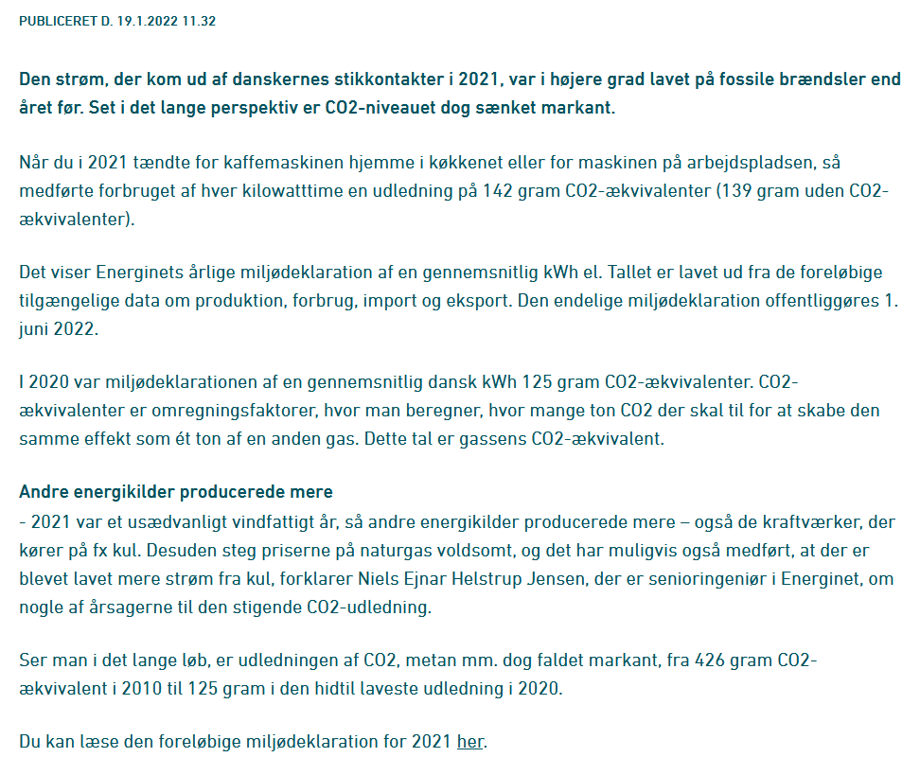
 | 2021 |  |  | Opvarmningsform | Brændsels-forbrug lokalt i MWh | CO2-udslip i kg pr. MWh varme | CO2-effekt i kg ved opvarming af et 18,1 MWh standardhus | CO2-udledning fra energiforbrug
Bruttoenergiforbrug og endeligt energiforbrug |  |  |  | Naturgasfyr (individuel) | 1.053 | 215 | 3,896
Bruttoenergiforbrug | 729 | PJ |  | Oliefyr (individuel) | 1.176 | 313 | 5,673 |  | 2021
Bruttoenergiforbrug pr. indbygger | 125 | GJ |  | Træpillefyr (individuel) | 1.429 | 0 | 0 | CO2- emission pr. indbygger, korrigeret | 5.1 | ton
Energiintensitet (bruttoenergiforbrug/BNP) | 334 | GJ/mio. kr. |  | Elvarme (individuel) * | 1 | 862 | 15,602 | CO2- emission pr. solgt kWh el, korrigeret | 207 | gram/kWh
Endeligt energiforbrug | 597 | PJ |  | Eldrevet varmepumpe (individuel) * | 0.357 | 308 | 5,572 | CO2-emission pr. forbrugt enhed fjernvarme, korrigeret | 15 | kg. pr. GJ
Endeligt energiforbrug pr. indbygger | 102 | GJ |  | Naturgaskedel (fjernvarme) (*) | 1.053 | 215 | 3,896 | CO2- emission pr. solgt kWh el, faktisk | 140 | gram/kWh
Energiintensitet (endeligt energiforbrug/BNP) | 274 | GJ/mio. kr |  | Oliekedel (fjernvarme) (*) | 1.205 | 321 | 5,809 | CO2-emission pr. forbrugt enhed fjernvarme, faktisk | 16 | kg. pr. GJ
Befolkningstal | 5.8 | mio. |  | Biooliekedel (fjernvarme) (*) | 1.205 | 0 | 0
BNP (2010-priser, kædede værdier) | 2180 | mia. kr |  | Fliskedel (fjernvarme) (*) | 1.176 | 0 | 0
 |  |  |  | Halmkedel (fjernvarme) (*) | 1.111 | 0 | 0
 |  |  |  | Affaldskedel (fjernvarme) | 1.111 | 0 | 0
Selvforsyning og olieandel |  |  |  | Naturgaskraftvarme (modtryk motor) (*) | 2 | -246 | -4,455
Selvforsyningsgrad energi i alt | 55 | % |  | Fliskraftvarme (modtryk) (*) | 1.754 | -359 | -6,501
Selvforsyningsgrad olie | 57 | % |  | Halmkraftvarme (modtryk) (*) | 1.818 | -366 | -6,628
Olieandel af bruttoenergiforbrug | 34 | % |  | Affaldskraftvarme (modtryk) | 1.471 | -262 | -4,740
 |  |  |  | Kulfyret kraftvarme (udtag) * | 0.333 | 114 | 2,063

Vedvarende energi - andele
VE-andel af samlet elforsyning | 72 | %

Elsystemet
Elkapacitet | 16,231 | MV
Vindkraftkapacitet i pct. af samlet elkapacitet | 43 | %
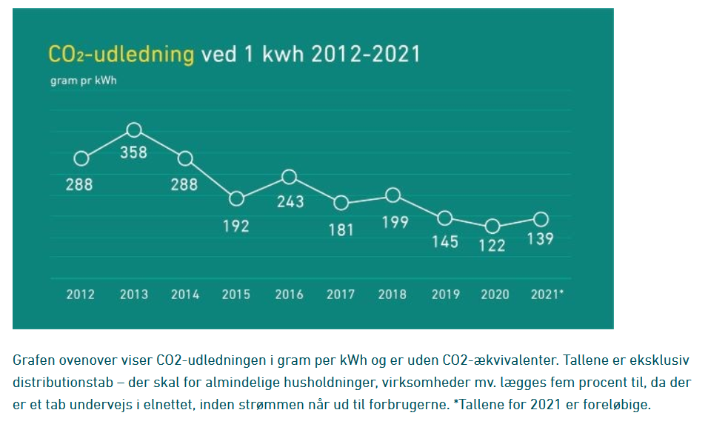
Kraftvarmeandel, termisk elproduktion | 72 | %
Kraftvarmeandel, fjernvarmeproduktion | 66 | %

CO2-udledning fra energiforbrug
CO2- emission pr. indbygger, korrigeret | 5.1 | ton
CO2- emission pr. solgt kWh, korrigeret | 207 | gram/kWh
CO2-emission pr. forbrugt enhed fjernvarme, korrigeret | 15 | kg. pr. GJ
CO2- emission pr. solgt kWh, faktisk | 140 | gram/kWh
CO2-emission pr. forbrugt enhed fjernvarme, faktisk | 16 | kg. pr. GJ

 |  |  |  |  |  |  |  |  |  |  | Gram pr. kWH | 139
 |  |  |  |  |  |  |  |  |  |  | KG pr. MWH | 139

